Navegación
Existencias
Compras
Corrección
Inconsistencias
Gestión

Carga archivo texto
Libro de compras
Variación Porcentual
Compras sin referencia
Usuarios

Carga planilla Excel
Saldos iniciales
Compras que no existen en Agencia Aduanas
Proveedores

Libro de existencias
Saldos finales
Compras sin embarque
Carga datos
Agencia Aduanas

Cambio de año
Corrección Monetaria
Compras sin despacho
Cerrar sesión

Facturas en tránsito
Agencia Aduanas (PM)

Embarques sin factura
Agencia Aduanas (PM)

Facturas sin fecha

Facturas sin moneda

Facturas sin embarque

Facturas sin O/C

Despachos sin factura

exi001
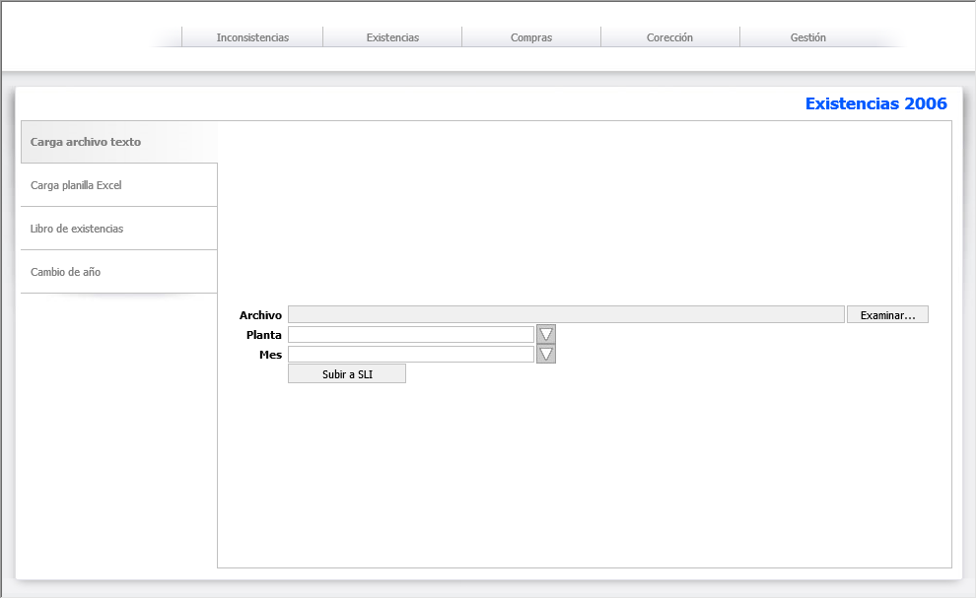
Carga archivo de texto

Carga un archivo comprimido (.zip) en el servidor donde extrae el archivo de texto con la información de existencias de una división en un mes en particular |  | 25 hrs.

1 | Diseño de pantalla
2 | Descompresión del archivo (.zip)
3 | Documentación estructura
4 | Lectura del archivo
5 | Registro del archivo en BD

Volver

exi002
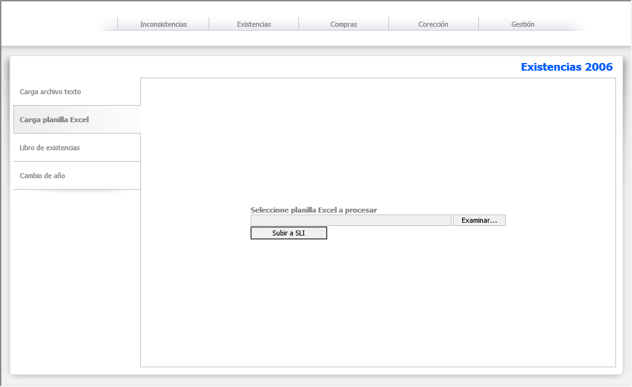
Carga planilla Excel

Carga un archivo comprimido (.zip) en el servidor donde extrae una planilla Excel que complementa la información de existencias de una división en un mes en particular |  | 35 hrs.

1 | Diseño de pantalla
2 | Descompresión del archivo (.zip)
3 | Documentación estructura
4 | Lectura de planilla Excel
5 | Registro del archivo en BD

Volver

exi003
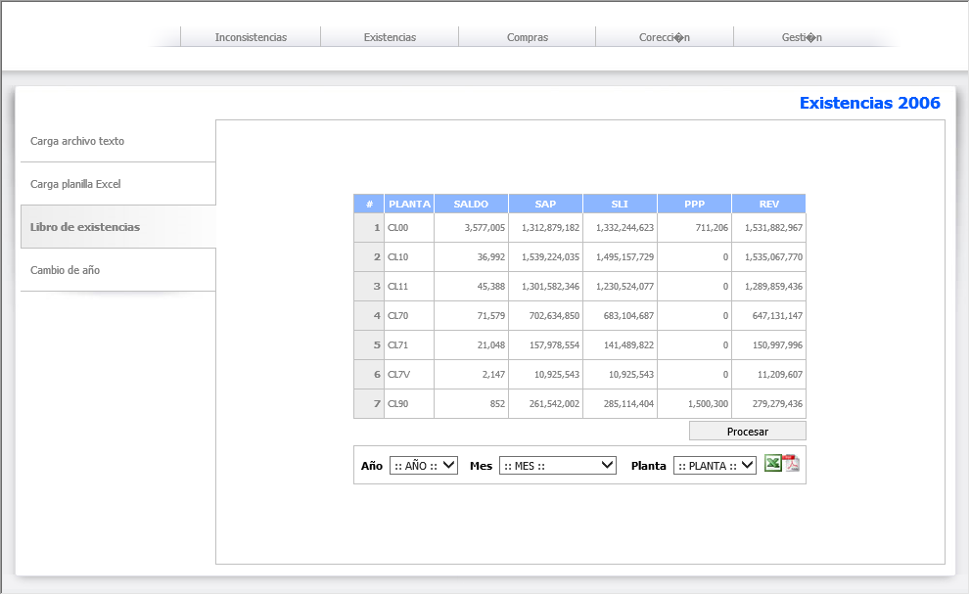
Libro de Existencias

Despliegue del resumen del libro de existencias con la posibilidad de exportarlo a formato PDF o planilla Excel |  | 30 hrs.

1 | Diseño de pantalla
2 | Resumen
3 | Filtro
4 | Exportación planilla Excel
5 | Exportación archivo PDF

Volver

exi004
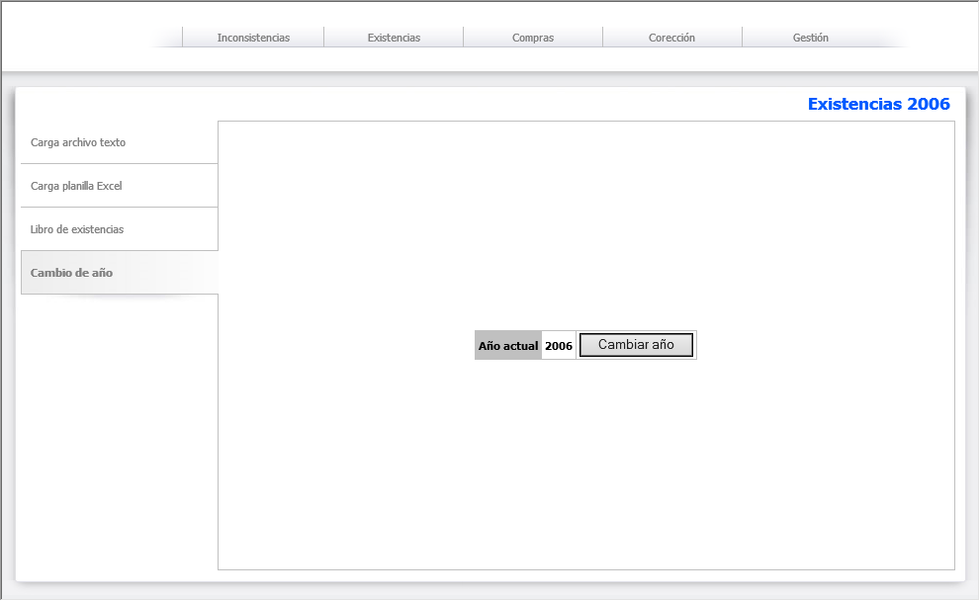
Cambio de Año

Cambia el año actual de proceso por el siguiente |  | 10 hrs.

1 | Diseño de pantalla
2 | Cambio de año
3 | Registro de cambio de año

Volver

com001
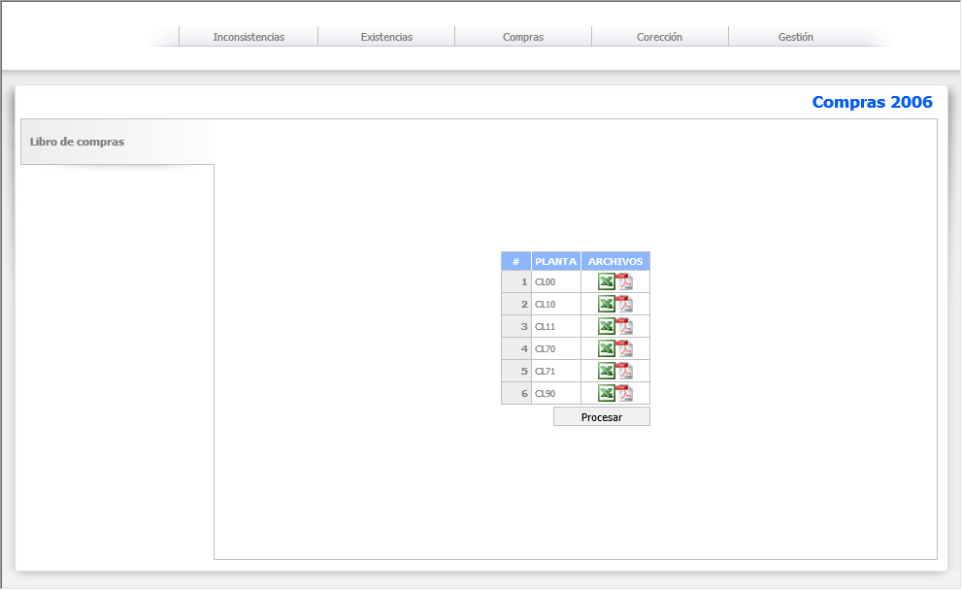
Libro de Compras

Despliegue del resumen del libro de compras con la posibilidad de exportarlo a formato PDF o planilla Excel |  | 30 hrs.

1 | Diseño de pantalla
2 | Resumen
4 | Exportación planilla Excel
5 | Exportación archivo PDF

Volver

cor001
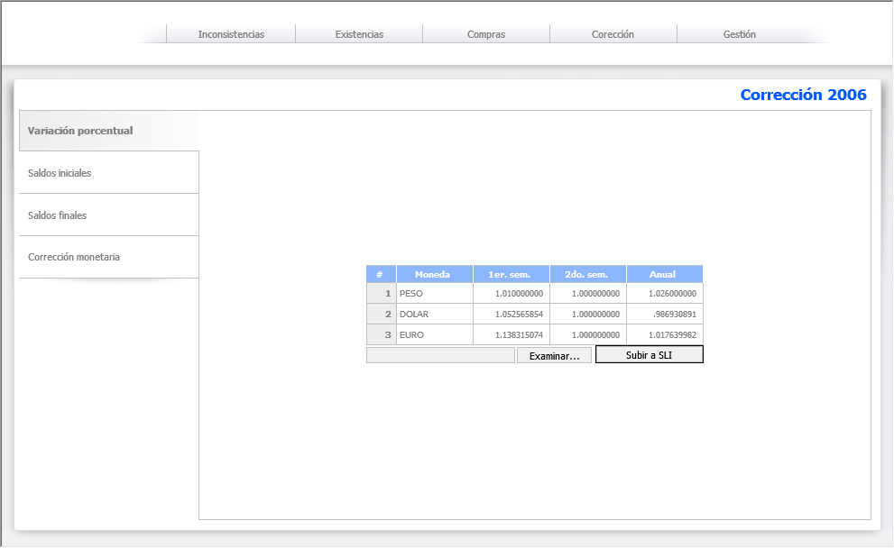
Variación Porcentual

Despliegue resumen de variación porcentual por semestre del año de proceso y posibilidad de cargar información mediante planilla Excel |  | 20 hrs.

1 | Diseño de pantalla
2 | Resumen
3 | Importación planilla Excel

Volver

cor002
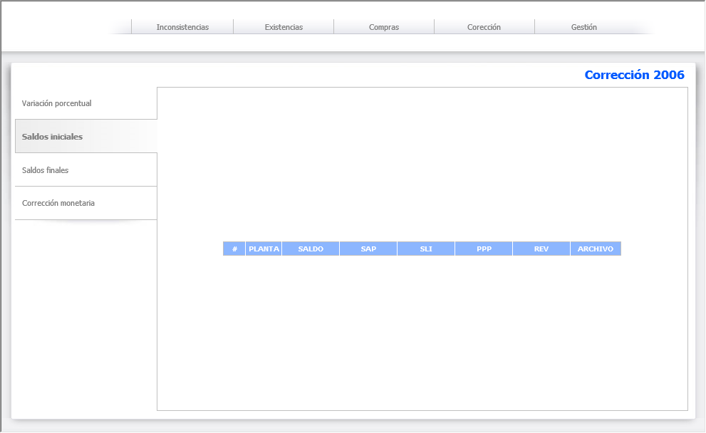
Saldos Iniciales

Despliegue resumen de saldos iniciales a Enero del año de proceso agrupados por división con posibilidad de exportar a planilla Excel y archivo PDF |  | 10 hrs.

1 | Diseño de pantalla
2 | Resumen
4 | Exportación planilla Excel
5 | Exportación archivo PDF

Volver

cor003
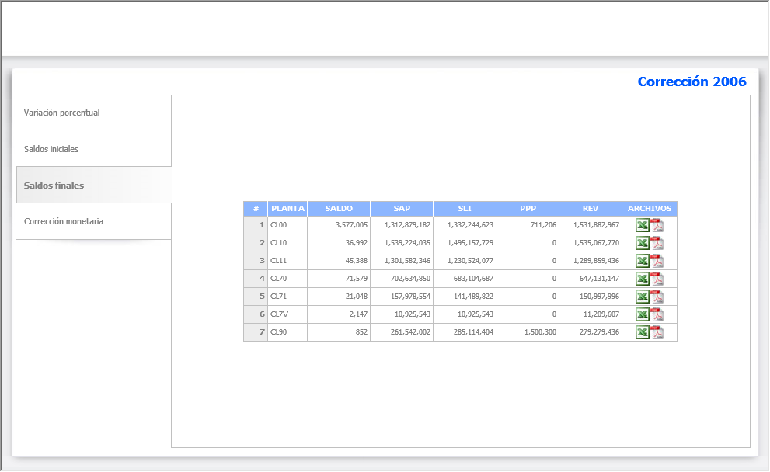
Saldos Finales

Despliegue resumen de saldos finales a Diciembre del año de proceso agrupados por división con posibilidad de exportar a planilla Excel y archivo PDF |  | 10 hrs.

1 | Diseño de pantalla
2 | Resumen
4 | Exportación planilla Excel
5 | Exportación archivo PDF

Volver

cor004
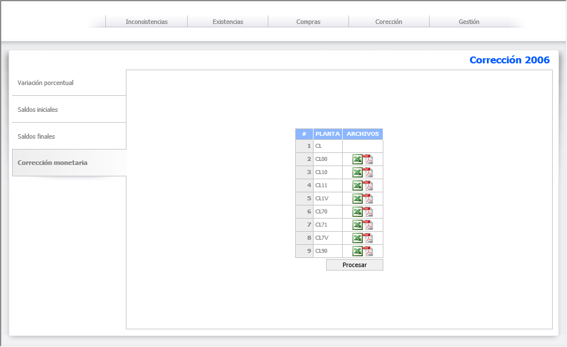
Corrección Monetaria

Despliegue resumen de corrección monetaria agrupadas por división con posibilidad de exportar a planilla Excel y archivo PDF |  | 20 hrs.

1 | Diseño de pantalla
2 | Resumen
4 | Exportación planilla Excel
5 | Exportación archivo PDF

Volver

inc001
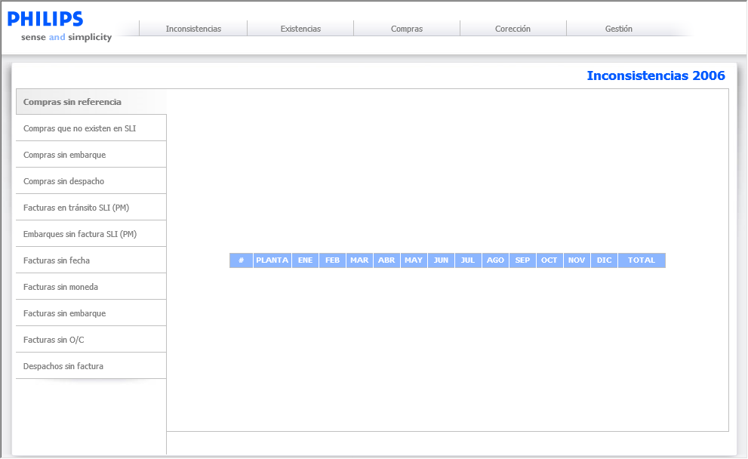
Compras sin referencia

Compras realizasas en el año de proceso que no tienen número de referencia y tampoco pertenecen a proveedores nacionales |  | 5 hrs.

1 | Diseño de pantalla
2 | Resumen
3 | Exportación planilla Excel

Volver

inc002
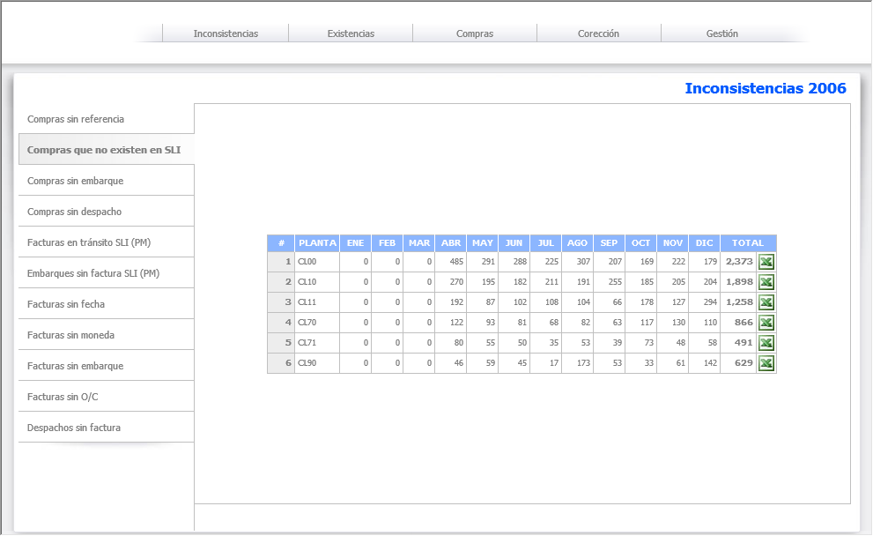
Compras que no existen en Agencia de Aduanas

Compras realizadas en el año de proceso que no están registradas en la Agencia de Aduanas |  | 5 hrs.

1 | Diseño de pantalla
2 | Resumen
3 | Exportación planilla Excel

Volver

inc003
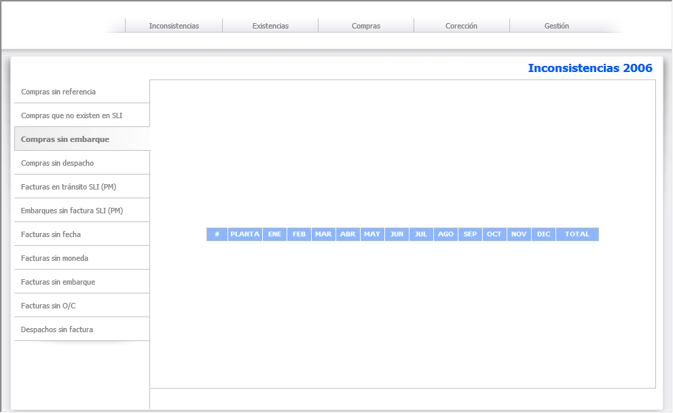
Compras sin embarque

Compras del año de proceso que no tienen embarque asociado |  | 5 hrs.

1 | Diseño de pantalla
2 | Resumen
3 | Exportación planilla Excel

Volver

inc004
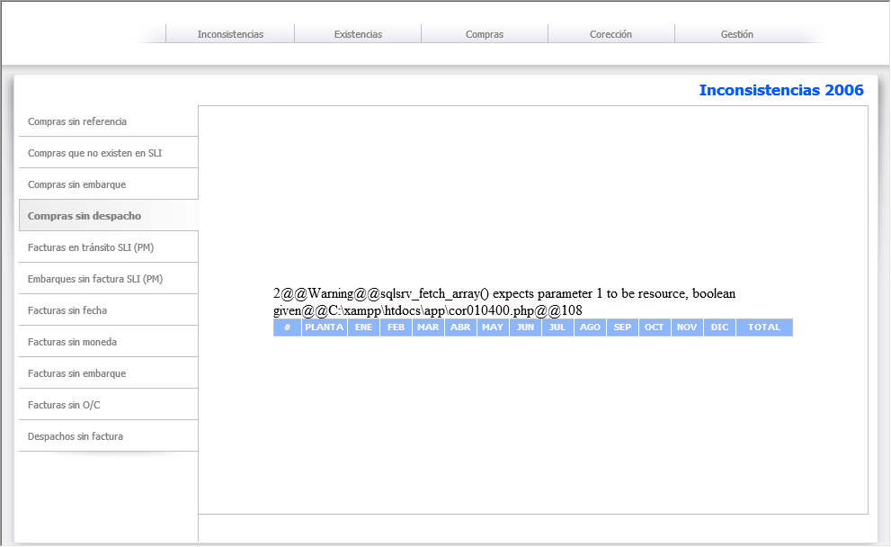
Compras sin despacho

Compras del año de proceso que no tienen despacho asociado |  | 5 hrs.

1 | Diseño de pantalla
2 | Resumen
3 | Exportación planilla Excel

Volver

inc005
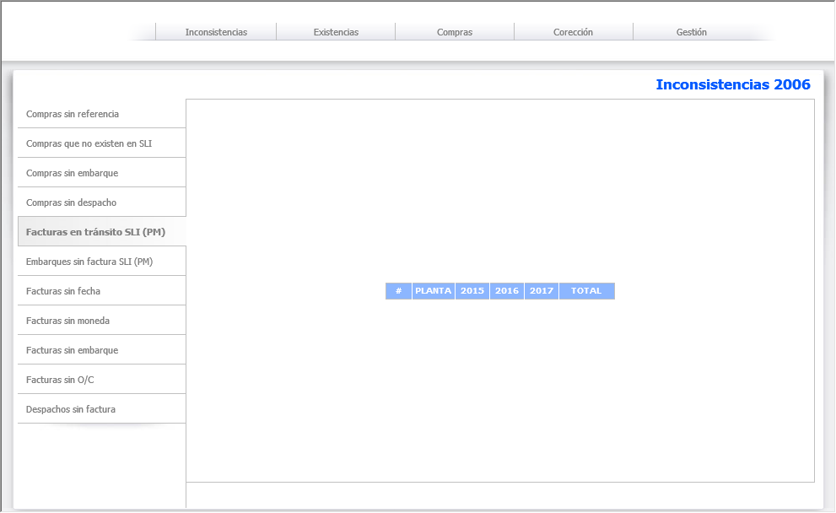
Facturas en tránsito

Facturas del año de proceso que aun están en tránsito |  | 5 hrs.

1 | Diseño de pantalla
2 | Resumen
3 | Exportación planilla Excel

Volver

inc006
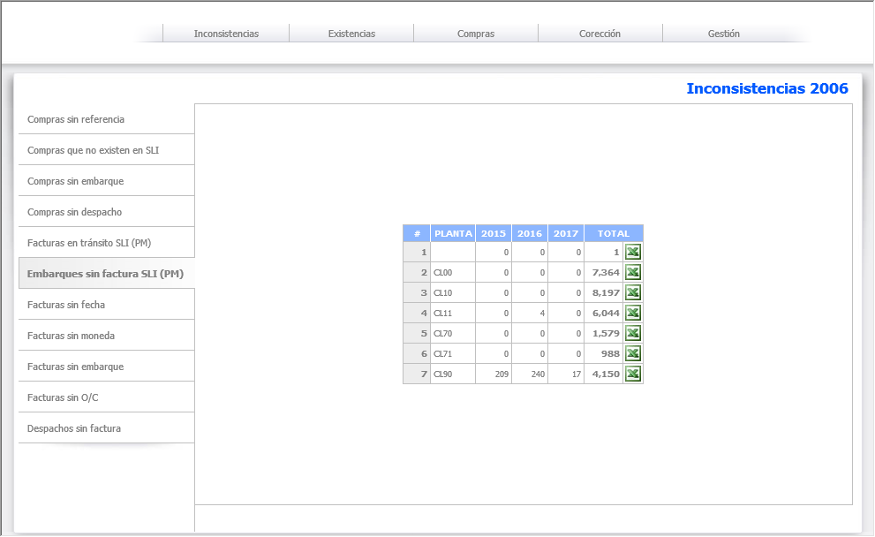
Embarques sin factura de Agencia Aduanas

Embarques del año de proceso que no tienen factura de Agencia de Aduanas asociada |  | 5 hrs.

1 | Diseño de pantalla
2 | Resumen
3 | Exportación planilla Excel

Volver

inc007
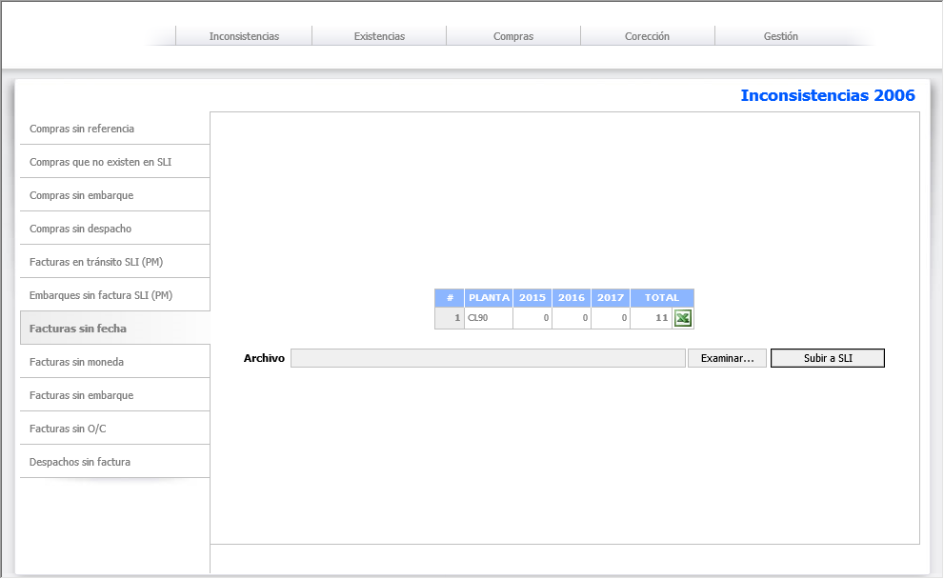
Facturas sin fecha

Facturas que no poseen fecha, por ello no se pueden procesar en el año de proceso. Se implementa la posibilidad de importar una planilla Excel con dicha información |  | 10 hrs.

1 | Diseño de pantalla
2 | Resumen
3 | Exportación planilla Excel
4 | Importación planilla Excel

Volver

inc008
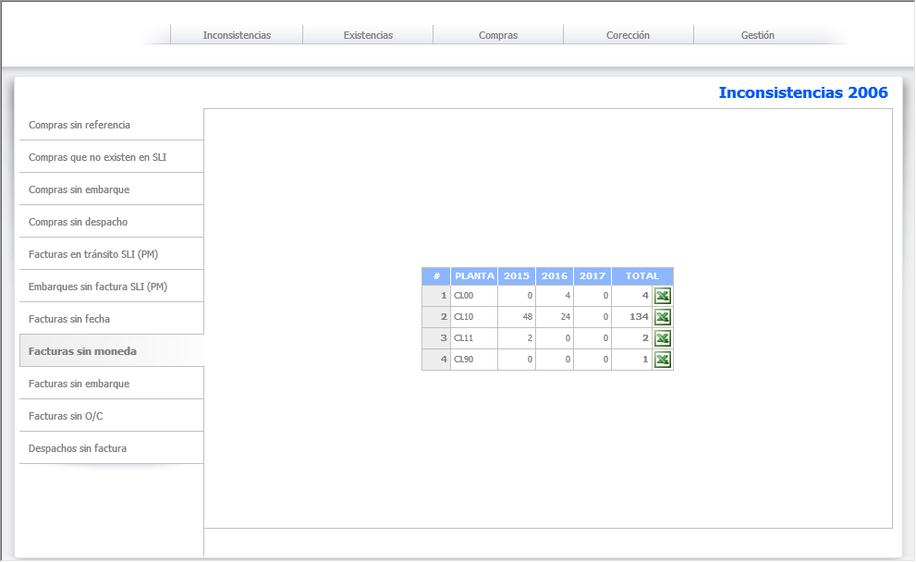
Facturas sin moneda

Facturas que no poseen registrada la moneda de compra, no se pueden procesar, por ello se implementa la posibilidad de importar una planilla Excel con dicha información |  | 10 hrs.

1 | Diseño de pantalla
2 | Resumen
3 | Exportación planilla Excel
4 | Importación planilla Excel

Volver

inc009
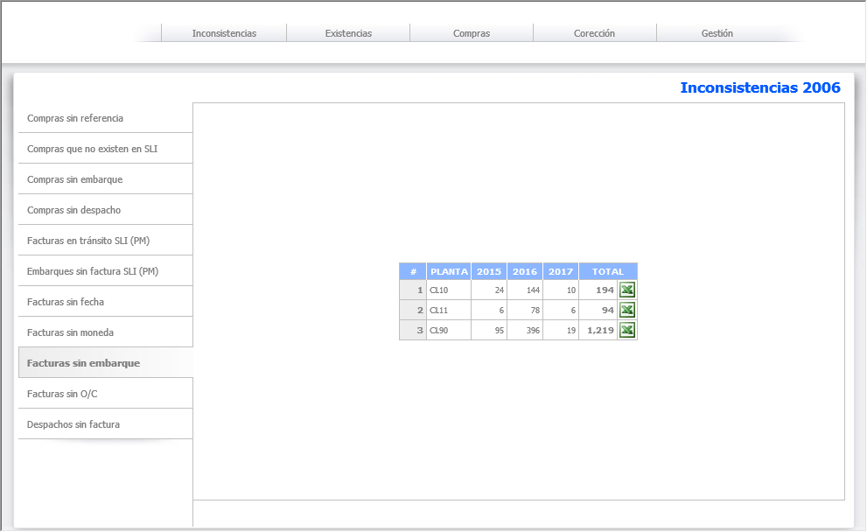
Facturas sin embarque

Facturas que no poseen número de embarque, no se pueden procesar, por ello se implementa la posibilidad de importar una planilla Excel con dicha información |  | 10 hrs.

1 | Diseño de pantalla
2 | Resumen
3 | Exportación planilla Excel
4 | Importación planilla Excel

Volver

inc010
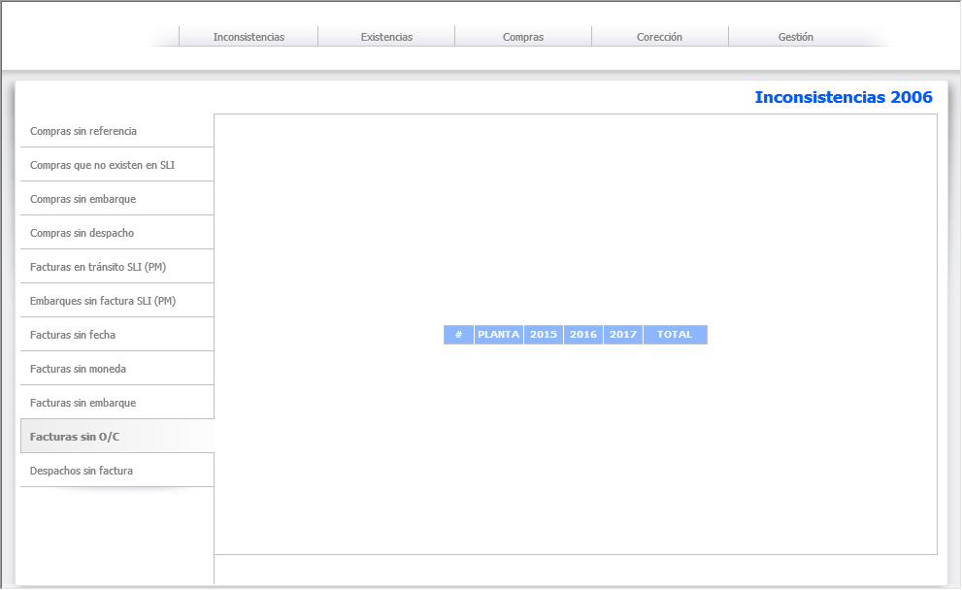
Facturas sin O/C

Facturas que no poseen número de O/C, se implementa la posibilidad de importar una planilla Excel con dicha información |  | 10 hrs.

1 | Diseño de pantalla
2 | Resumen
3 | Exportación planilla Excel
4 | Importación planilla Excel

Volver

inc011
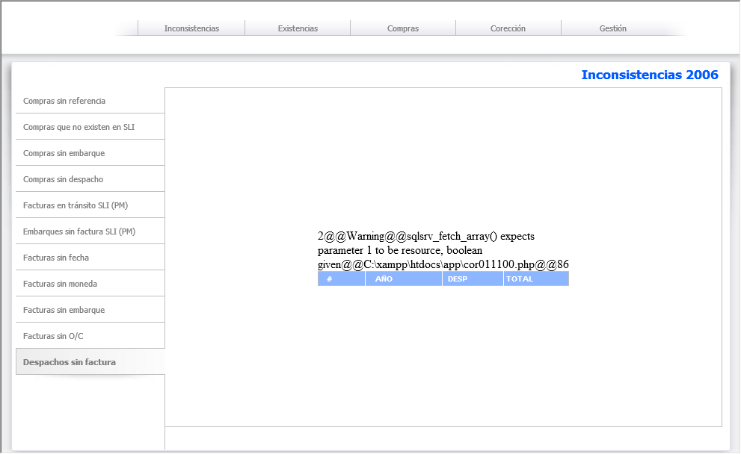
Despachos sin factura

Despachos que no poseen factura de proveedor asociada, se implementa la posibilidad de importar una planilla Excel con dicha información |  | 10 hrs.

1 | Diseño de pantalla
2 | Resumen
3 | Exportación planilla Excel
4 | Importación planilla Excel

Volver

ges001
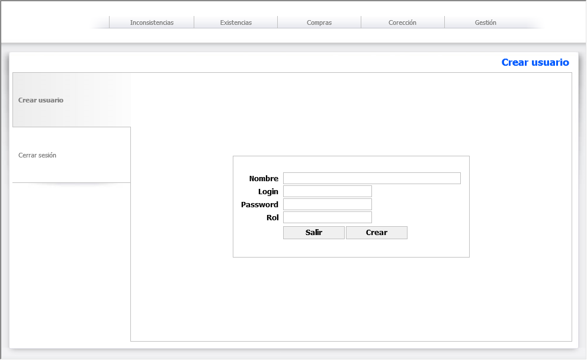
Usuario

Gestión de usuarios |  | 10 hrs.

1 | Listado
2 | Creación
3 | Modificación
4 | Eliminación
5 | Permisos

Volver

ges002
Proveedor

Gestión de proveedores |  | 10 hrs.

1 | Listado
2 | Creación
3 | Modificación
4 | Eliminación
5 | Permisos

Volver

ges003
Carga datos Agencia Aduanas

Carga información proveniente de la Agencia de Aduanas |  | 30 hrs.

1 | Factura de Agencia
2 | Embarque
3 | Factura de Proveedor
4 | Tipo de cambio
5 | Despacho

Volver

ges004
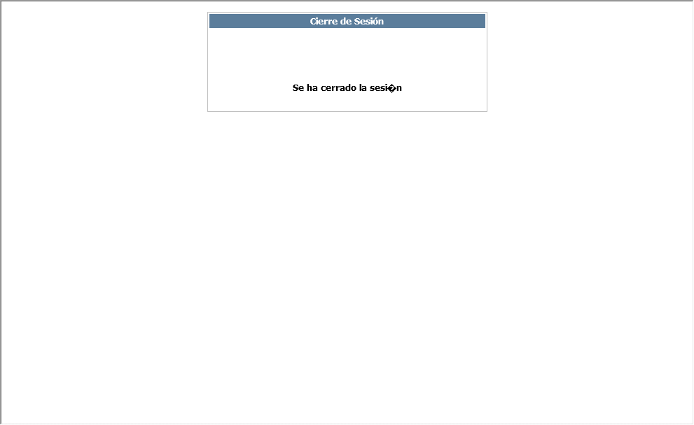
Cerrar Sesión

Cierre de sesión, caducando datos de conexión |  | 0 hrs.

1 | Cierre de sesión
2 | Caducidad de información
3 | Eliminación de memoria

Volver

